Hoja1
SECCIÓN | MUJERES
NOMBRE DEL LIBRO | MAMÁ DEJAME VIVIR
AUTOR | ARNOLDO EDDIE VALENCIA
NUMEROS DE PAGINAS | 96
PRECIO | $ 10,000
EDITORIAL | MUNDO HISPANO
TIPO DE PRESENTACIÓN | TAPA RUSTICA
TAMAÑO | 11X17cm
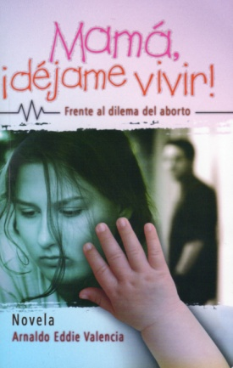
IMAGEN DEL LIBRO

RESEÑA | ESTA NOVELA NOS CONDUCE A UNA REFLEXIÓN PARA AFRONTAR EL DILEMA DEL ABORTO

